比賽成績
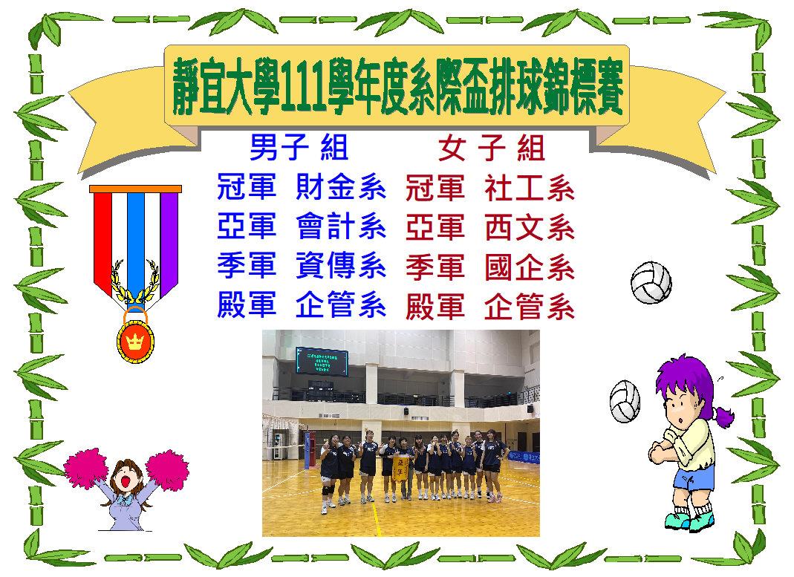

男子賽程
靜宜大學111學年度全校系際盃排球錦標賽-男子組賽程表（預、決）
 |  |  |  |  |  |  |  |  |  |  |  |  |  |  |  |  |  | (三十二)
 |  |  |  |  |  |  |  |  |  |  |  |  |  |  |  |  |  | 5/25(四)
 |  |  |  |  |  |  |  |  |  |  |  |  |  |  |  |  |  | 17:30:00

 |  |  |  |  |  |  |  |  |  |  |  |  |  |  |  |  |  | (三十三)
 |  |  |  |  |  |  |  |  | 勝部 |  |  |  |  |  |  |  |  | 5/25(四) |  |  |  |  |  |  |  |  |  |  |  |  | 敗部
 |  |  |  |  |  |  |  |  |  |  |  |  |  |  |  |  |  | 18:30
 |  |  |  |  |  |  |  |  |  | (二十七) |  |  |  |  |  |  |  |  |  |  |  |  |  |  |  |  |  |  |  | (三十一)
 |  |  |  |  |  |  |  |  |  | 5/16(二) |  |  |  |  |  |  |  |  |  |  |  |  |  |  |  |  |  |  |  | 5/24(二)
 |  |  |  |  |  |  |  |  |  | 17:30:00 |  |  |  |  |  |  |  |  |  |  |  |  |  |  |  |  |  |  |  | 17:30:00
 |  |  |  |  |  |  |  |  |  | 甲 |  |  |  |  |  |  |  |  |  |  |  |  |  |  |  | (三十)
 |  |  |  |  |  |  |  |  |  |  |  |  |  |  |  |  |  |  |  |  |  |  |  |  | 5/23(二)
 |  |  |  | (二十三) |  |  |  |  |  |  |  |  |  | (二十四) |  |  |  |  |  |  |  |  |  |  |  | 18:30:00
 |  |  |  | 5/9(二) |  |  |  |  |  |  |  |  |  | 5/10(三）
 |  | (十五) |  | 17:30:00 |  |  | (十六) |  |  |  |  | (十七) |  | 2023-04-21 17:30:00 |  | (十八) |  |  | (二十八) |  |  |  |  |  |  |  |  |  |  |  |  | (二十九) | 5/17(二)
 |  | 5/2(二) |  | 丙 |  |  | 5/2(二) |  |  |  |  | 5/2(二) |  | 甲 |  | 5/3(三) |  |  | 5/16(二) |  |  |  |  |  |  |  |  |  |  |  |  |  | 17:30:00
 | (二) | 2023-04-21 18:30:00 | (三) |  | (九) |  | 18:30:00 | (四) |  |  | （五） | 18:30:00 | （六） |  | （七） | 2023-04-21 17:30:00 | （八） |  | 17:30:00 |  |  | (二十五) |  |  |  |  |  |  | (二十六) |  |  |  | 丙
 | 4/25(二) | 甲 | 4/25(二) |  | 4/26(三) |  | 乙 | 4/25(二) |  |  | 4/25(二) | 丙 | 4/25(二) |  | 4/25(二) | 甲 | 4/25(二) |  | 乙 |  |  | 5/10(三) |  |  |  |  |  |  | 5/10(三)
 | 17:30:00 |  | 17:30:00 |  | 17:30:00 |  |  | 18:30:00 |  |  | 18:30:00 |  | 18:30:00 |  | 19:30:00 |  | 19:30:00 |  | （十九) |  |  | 2023-04-21 17:30:00 |  | (二十) |  |  | (二十一) |  | 2023-04-21 17:30:00
 | 乙 |  | 丙 |  | 甲 |  |  | 甲 |  |  | 乙 |  | 丙 |  | 甲 |  | 乙 |  | 5/3(三) |  |  | 乙 |  | 5/3(三) |  |  | 5/9(二） |  | 丙
 |  |  |  |  |  |  |  |  |  |  |  |  |  |  |  |  |  |  | 17:30:00 | (十四) |  |  | (十一) | 17:30:00 |  |  | 2023-04-21 17:30:00 | (十二) |  |  |  | (二十二)
 |  |  |  |  |  | (一) |  |  |  |  |  |  |  |  |  |  |  |  | 乙 | 5/2(二) |  |  | 4/26(三) | 丙 |  |  | 甲 | 5/2(三） |  |  |  | 5/10(二)
 |  |  |  |  |  | 4/25(二) |  |  |  |  |  |  |  |  |  |  |  |  |  | 17:30:00 | (十) |  | 17:30:00 |  |  |  |  | 18:30:00 |  | (十三) |  | 19:30:00
 |  |  |  |  |  | 17:30:00 |  |  |  |  |  |  |  |  |  |  |  |  |  | 丙 | 4/26(三) |  | 丙 |  |  |  |  | 甲 |  | 5/2(二) |  | 甲
 |  |  |  |  |  | 甲 |  |  |  |  |  |  |  |  |  |  |  |  |  |  | 17:30:00 |  |  |  |  |  |  |  |  | 17:30:00
財工
財工
財工
資工
觀光
觀光
觀光
財工
食營
食營
食營
資管
法律
法律
法律
國企
會計
會計
會計
法律
西文
西文
西文
財金
中文
中文
中文
日文
廿九敗
廿四敗
廿九敗
廿四敗
廿九敗
廿四敗
廿九敗
國企
十五敗
十五敗
十五敗
社工
甘
三
敗
甘
三
敗
甘
三
敗
資
工
廿
七
敗
廿
七
敗
廿
七
敗
資
傳
 |  |  |  |  |  |  |  |  |  |  |  |  |  |  |  |  |  |  |  |  | 乙 |  |  |  |  |  |  |  |  | 甲
財金
財金
財金
觀光
國企
國企
國企
社工
資傳
資傳
資傳
西文
資科
資科
資科
企管
社工
社工
社工
應化
日文
日文
日文
食營
企管
企管
企管
大傳
生態
生態
生態
資傳
資工
資工
資工
資科
資管
資管
資管
會計
八敗
八敗
八敗
日文
一敗
一敗
一敗
食營
七敗
七敗
七敗
法律
九敗
五敗
九敗
五敗
九敗
五敗
九敗
財工
十敗
六敗
十敗
六敗
十敗
六敗
十敗
資科
六敗
十六敗
六敗
十六敗
六敗
十六敗
六敗
企管
七敗
十七敗
七敗
十七敗
七敗
十七敗
七敗
資管
一敗
四敗
一敗
四敗
一敗
四敗
一敗
大傳
九敗
九敗
九敗
應化
二敗
二敗
二敗
二敗
二敗
二敗
二敗
觀光
三敗
三敗
三敗
西文
八敗
十八敗
八敗
十八敗
八敗
十八敗
八敗
會計

女子賽程
靜宜大學111學年度全校系際盃排球錦標賽-女子組賽程表（預、決）

 |  |  |  |  |  |  |  |  |  |  |  |  |  |  |  |  |  |  |  | (三十二)
 |  |  |  |  |  |  |  |  |  |  |  |  |  |  |  |  |  |  |  | 5/25(四)
 |  |  |  |  |  |  |  |  |  |  |  |  |  |  |  |  |  |  |  | 17:30:00

 |  |  |  |  |  |  |  |  |  | 勝部 |  |  |  |  |  |  |  |  | (三十三) |  |  |  |  |  |  |  |  |  |  |  |  |  |  |  | 敗部
 |  |  |  |  |  |  |  |  |  |  |  |  |  |  |  |  |  |  | 5/25(四)
 |  |  |  |  |  |  |  |  |  |  | (二十七) |  |  |  |  |  |  |  | 18:30:00 |  |  |  |  |  |  |  |  |  |  |  |  |  |  | (三十一) |  | 5/24(三)
 |  |  |  |  |  |  |  |  |  |  | 5/16(二) |  |  |  |  |  |  |  |  |  |  |  |  |  |  |  |  |  |  |  |  |  |  |  |  | 17:30:00
 |  |  |  |  |  |  |  |  |  |  | 17:30:00
 |  |  |  |  |  |  |  |  |  |  | 丁 |  |  |  |  |  |  |  |  |  |  |  |  |  |  |  |  |  | (三十)
 |  |  |  |  |  |  |  |  |  |  |  |  |  |  |  |  |  |  |  |  |  |  |  |  |  |  |  | 5/23(二)
 |  |  |  |  | (二十三) |  |  |  |  |  |  |  |  |  | (二十四) |  |  |  |  |  |  |  |  |  |  |  |  | 17:30:00
 |  |  |  | 5/9(二) |  |  |  |  |  |  |  |  |  |  | 5/10(三)
 |  | (十五) |  |  | 17:30:00 |  |  | (十六) |  |  |  |  | (十七) |  | 17:30:00 |  | (十八) |  |  |  | (二十八) |  |  |  |  |  |  |  |  |  |  |  |  |  |  |  | (二十九)
 |  | 5/2(二) |  |  | 己 |  |  | 5/2(二) |  |  |  |  | 5/2(二) |  | 丁2:1 |  | 5/2(二) |  |  |  | 5/16(二) |  |  |  |  |  |  |  |  |  |  |  |  |  |  |  | 5/16(二)
 | (二) | 18:30:00 | (三) |  |  | (九) |  | 18:30:00 | (四) |  |  | (五) | 18:30:00 | (六) |  | (七) | 19:30:00 | (八) |  |  | 17:30:00 |  |  |  | (二十五) |  |  |  |  |  |  |  | (二十六) |  |  |  | 17:30:00
 | 4/25(二) | 丁2:0 | 4/25(二) |  |  | 4/26(三) |  | 戊1:2 | 4/25(二) |  |  | 4/25(二) | 己2:0 | 4/25(二) |  | 4/25(二) | 丁2:1 | 4/25(二) |  |  |  | 戊 |  |  | 5/10(三) |  |  |  |  |  |  |  | 5/10(三) |  |  |  | 己
 | 17:30:00 |  | 17:30:00 |  |  | 17:30:00 |  |  | 18:30:00 |  |  | 18:30:00 |  | 18:30:00 |  | 19:30:00 |  | 19:30:00 |  |  |  | (十九) |  |  | 17:30:00 |  | (二十) |  |  | (二十一) |  |  | 17:30:00 |  | (二十二)
 | 戊 0:2 |  | 己 2:0 |  |  | 丁0:2 |  |  | 丁2:0 |  |  | 戊2:0 |  | 己2:0 |  | 丁0:2 |  | 戊2:0 |  |  |  | 5/3(三) |  |  | 戊0:2 |  | 5/3(三) |  |  | 5/9(二) |  |  | 己0:2 |  |  | 5/9(二)
 |  |  |  |  |  |  |  |  |  |  |  |  |  |  |  |  |  |  |  |  |  | 17:30:00 | (十四) |  |  | (十一) | 17:30:00 |  |  |  | 17:30:00 | (十二) |  | (十三) |  | 17:30:00
 |  |  |  |  |  |  | (一) |  |  |  |  |  |  |  |  |  |  |  |  |  |  | 丁 | 5/2(二) |  |  | 4/26(三) | 戊 |  |  |  | 丁 | 5/2(二) |  | 5/2(二) |  | 戊
 |  |  |  |  |  |  | 4/25(二) |  |  |  |  |  |  |  |  |  |  |  |  |  |  |  | 17:30:00 | (十) |  | 17:30:00 |  |  |  |  |  | 17:30:00 |  | 17:30:00
 |  |  |  |  |  |  | 17:30:00 |  |  |  |  |  |  |  |  |  |  |  |  |  |  |  | 己0:2 | 4/26(三) |  | 己2:0 |  |  |  |  |  | 丁0:2 |  | 戊2:0
食營
資管
資科財工聯隊
資傳
財金
國企
西文
大傳
觀光
英文
日文
資科財工聯隊
 |  |  |  |  |  |  | 丁 2:1 |  |  |  |  |  |  |  |  |  |  |  |  |  |  |  |  | 17:30:00
應化
化科
日文
法律
會計
企管
社工
企管
應化
英文
財金
會計
大傳
觀光
資傳
法律
食營
化科
社工
資管
國企
 |  |  |  |  |  |  |  |  |  |  |  |  |  |  |  |  |  |  |  |  |  |  |  | 戊 2:0

